Sheet1
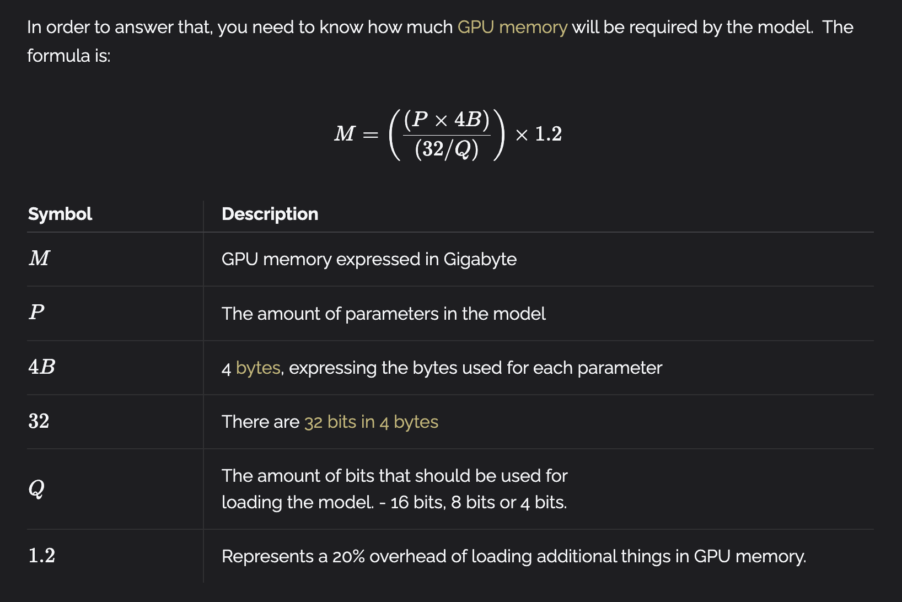
Qwen2 效率评估数据
模型参数（B） | 卡数 | 上下文长度（Token） | 显存使用（G） | 上下文长度差值（Token） | 显存使用差值（G） | 每 Token 使用显存（M）
1.5 | 1 | 1 | 3.44
 | 1 | 6144 | 8.74 | 6143 | 5.3 | 0.88
 | 1 | 14336 | 15.92 | 14335 | 12.48 | 0.89
 | 1 | 30720 | 30.31 | 30719 | 26.87 | 0.90
 |  |  |  |  |  | 0.90
7 | 1 | 1 | 14.92
 | 1 | 6144 | 20.26 | 6143 | 5.34 | 0.89
 | 1 | 14336 | 27.71 | 14335 | 12.79 | 0.91
 | 1 | 30720 | 42.62 | 30719 | 27.7 | 0.92
 |  |  |  |  |  | 0.92
72 | 2 | 1 | 134.74
 | 2 | 6144 | 144.38 | 6143 | 9.64 | 1.61
 | 3 | 14336 | 169.93 | 14335 | 35.19 | 2.51
 | 3 | 30720 | 209.03 | 30719 | 74.29 | 2.48
 |  |  |  |  |  | 2.51

表【Qwen2 效率评估数据】中 72B 参数的模型使用的是多张卡部署，导致每 Token 使用显存的计算和单卡不同，使用 2 张卡和 3 张卡也不一样。 计算加载需要的显存不能直接套公式，表【计算加载模型需要的显存】中 72B 模型计算的“加载需要显存”在使用多卡部署是不准确的。 在表【计算支持不同长度的上下文需要的显存】中 7B 模型“加载显存”使用的是表【计算加载模型需要的显存】中的数据，72B 模型使用的是表【Qwen2 效率评估数据】

 |  | 计算支持不同长度的上下文需要的显存 |  |  |  |  | 计算加载模型需要的显存
 |  | 模型参数（B） | 加载显存（G） | 上下文长度（Token） | 上下文需要显存（G） | 总计需要显存（G） | 模型参数（B） | 参数使用的位数（bits） | 加载需要显存（G）
 |  | 7 | 14 | 4000 | 3.61 | 17.61 | 0.5 | 16 | 1
 |  |  |  | 8000 | 7.21 | 21.21 | 1.5 | 16 | 3
 |  |  |  | 16000 | 14.43 | 28.43 | 7 | 16 | 14
 |  |  |  | 32000 | 28.86 | 42.86 | 72 | 16 | 144
 |  |  |  | 64000 | 57.71 | 71.71
 |  |  |  | 128000 | 115.42 | 129.42
 |  | 72 | 134.74 | 4000 | 9.82 | 144.56
 |  |  |  | 8000 | 19.64 | 154.38
 |  |  |  | 16000 | 39.28 | 174.02
 |  |  |  | 32000 | 78.55 | 213.29
 |  |  |  | 64000 | 157.11 | 291.85
 |  |  |  | 128000 | 314.22 | 448.96

